Лист1
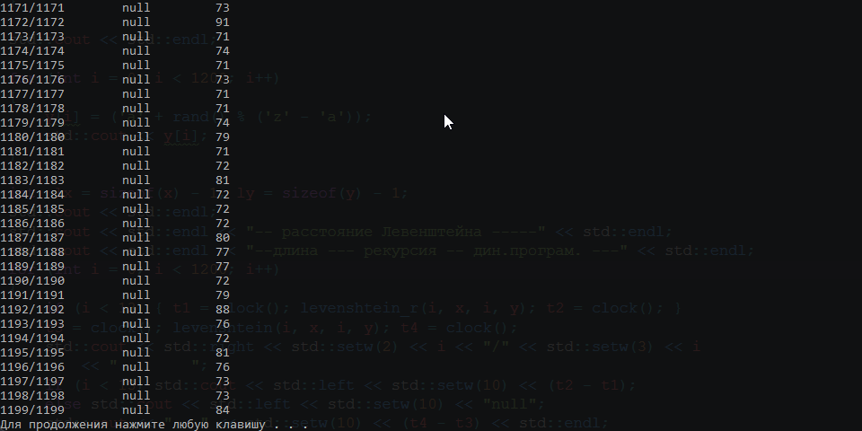
Рекурсия
Динамическое программирование
letters | ticks | letters | ticks
1 | 0 | 0 | 0
6 | 1 | 150 | 1
7 | 2 | 300 | 6
8 | 9 | 450 | 12
9 | 48 | 600 | 20
10 | 275 | 750 | 30
11 | 1434 | 900 | 45
12 | 8408 | 1050 | 64
 |  | 1200 | 84

